CLASE_04
 | ADO.NET
 | DAPPER.NET (Open Source)

 | PAGINA: www.exceptionnotfound.net/dapper-vs-entity-framework-vs-ado-net-perfomance-benchmarking/

 | Modelos

1 | Code First |  | Primero se crean las clases

2 | Database First |  | Primero se crea todas las conexiones ala BD | El equipo de Entity Framework lo elimino y se quedo solo CODE FIRST

 | Del punto 1, se puede usar
 |  | -Seed
 |  | -Migrations

 | Ahora con NUGGETS se usa con CLICK DERECHO instalar

 | Micro-ORM
 |  | Utiliza transacciones

 | En consola de administrador de nuggets, instalar el Entity Framework

 | ALT + SHIFT + A |  | para abri directamente un elemento

 | Modelo MVC

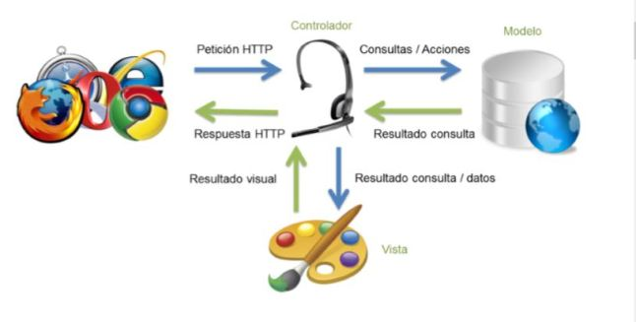

 | En javascript cuando existe { } significa que es un objeto, por ello dentro vas encontrar propiedades con sus valores.

 | Para pasar parametros existe 3 formas
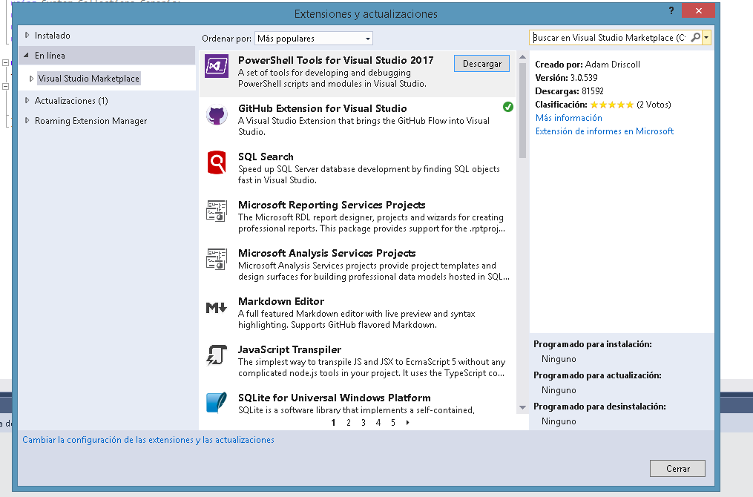
 | 1- Por constructor

 | 2.- Por atributo o propiedad

 | 3.- Por Servicio

 | MVC

 | Archivo _ViewStart, asigna un layout

 | http://local/Home/Index
 | Home: Es la carpeta de controladores
 | Index: Es el archivo con el nombre de la acción

 | Ienumarable: Si solo se muestra data en una pagina HTML
 | iList: cuand voy a manipular la data

 | datampeada
 | mocket test
 | unit test

CLASE 08
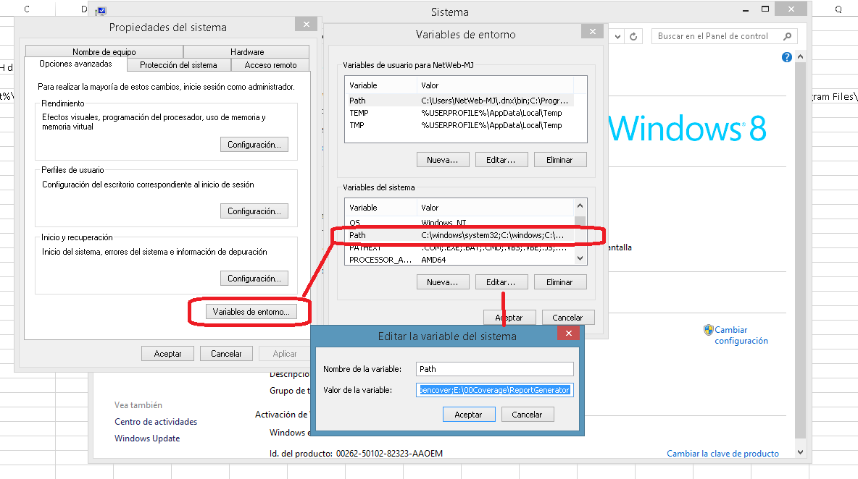
Se debe agregar las 2 lineas en los proyectos REPOSITORIOS y UNITOFWORK

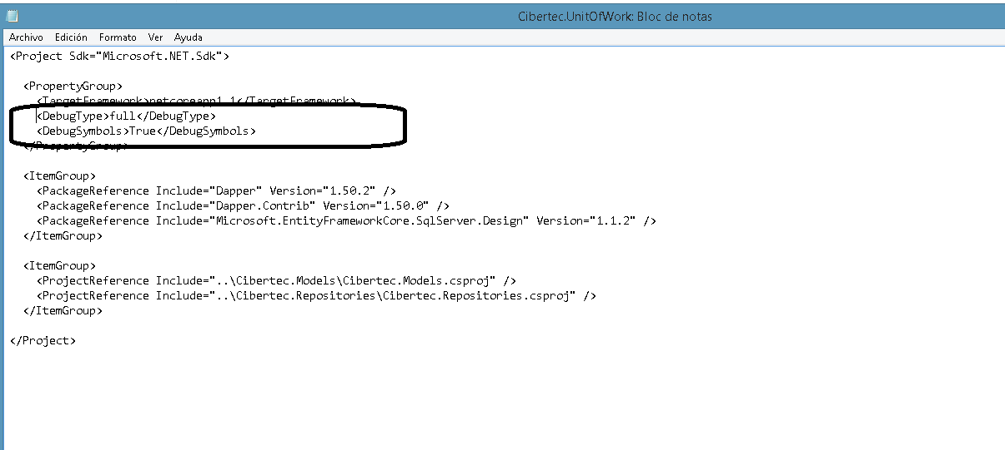

MOQ, es el nugget es el mas usado en la actualidad

Para ejecutar el COVERAGE y ver cobertura de codigo

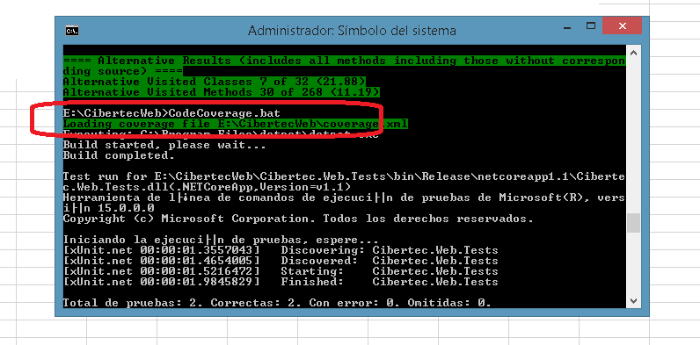

Variable PATH del sistema cambiar para usar COVERAGE

%SystemRoot%\system32;%SystemRoot%;%SystemRoot%\System32\Wbem;%SYSTEMROOT%\System32\WindowsPowerShell\v1.0\;C:\Program Files\Microsoft SQL Server\120\DTS\Binn\;C:\Program Files\Microsoft SQL Server\Client SDK\ODBC\110\Tools\Binn\;C:\Program Files (x86)\Microsoft SQL Server\120\Tools\Binn\;C:\Program Files\Microsoft SQL Server\120\Tools\Binn\;C:\Program Files (x86)\Microsoft SQL Server\120\Tools\Binn\ManagementStudio\;C:\Program Files (x86)\Microsoft SQL Server\120\DTS\Binn\;C:\Program Files (x86)\Windows Kits\10\Windows Performance Toolkit\;C:\Program Files (x86)\Microsoft Emulator Manager\1.0\;C:\Program Files (x86)\nodejs\;C:\Program Files\Microsoft SQL Server\130\Tools\Binn\;C:\Program Files (x86)\Microsoft SQL Server\110\DTS\Binn\;C:\Program Files (x86)\Microsoft SQL Server\130\DTS\Binn\;C:\Program Files\dotnet\;E:\00Coverage\opencover;E:\00Coverage\ReportGenerator

CLASE 09
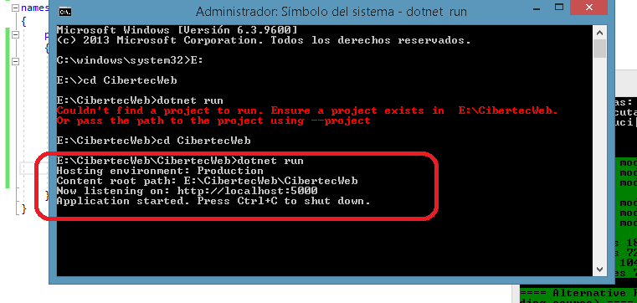
Prueba de integracion, es un flujo completo

Prueba de Logica de dominio, simula una capa de negocios, aunque ya no existe el termino capas.

El mock funge como un PROXY.
No todo se puede testear con UNIT TEST

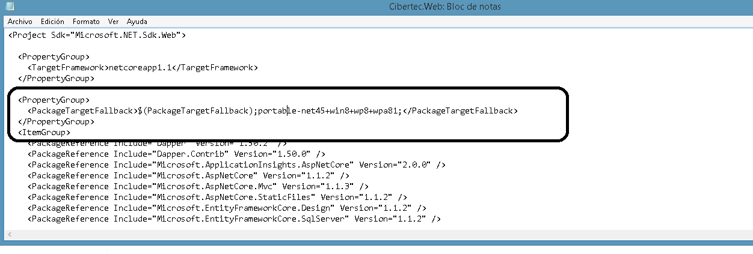

<PackageTargetFallback>$(PackageTargetFallback);portable-net45+win8+wp8+wpa81;</PackageTargetFallback>

Para usar selenium, realizar este cambio

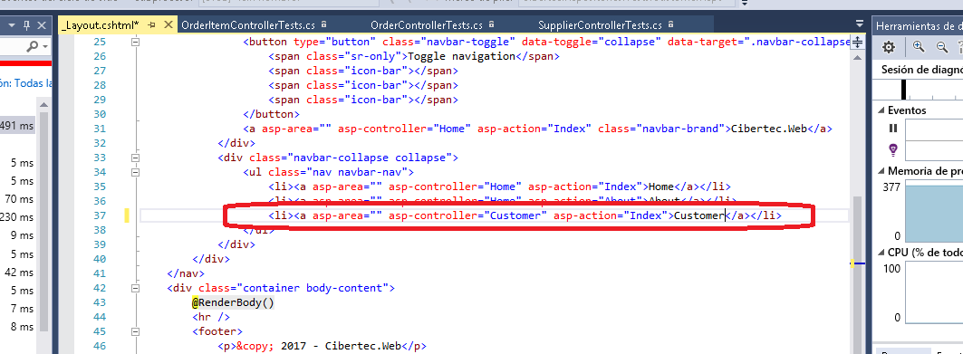

Instalando plantilla XUNIT

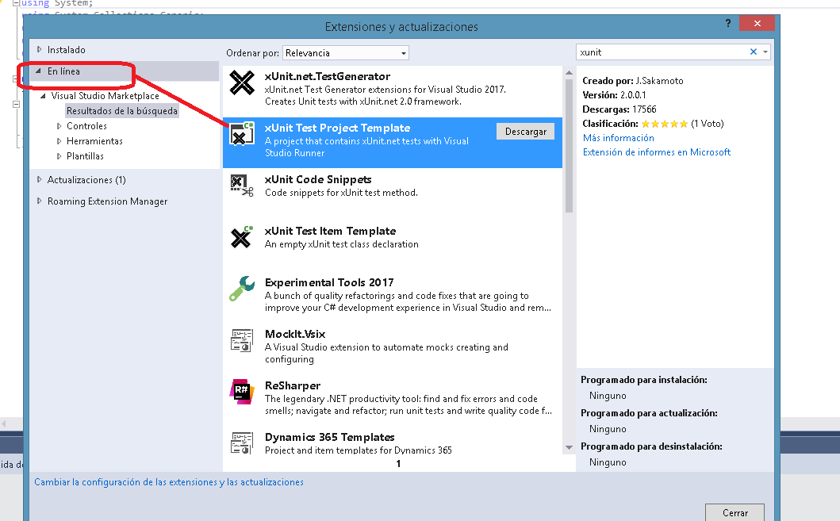

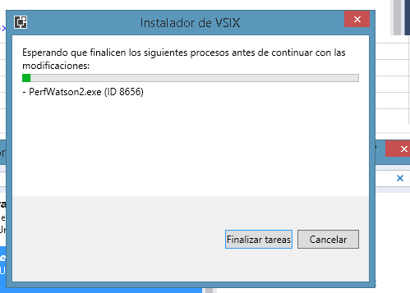

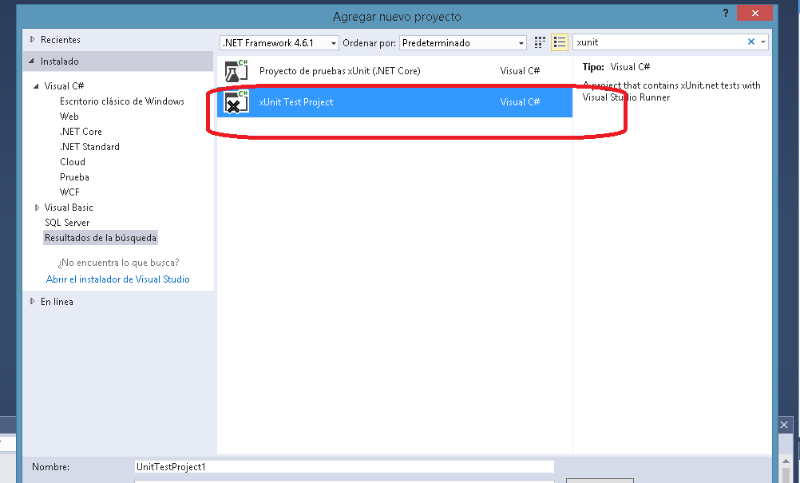

El proyecto creado, con la plantilla, debe tener la misma version del framework que esta en el proyecto AUTOMATION pues sino no va funcionar

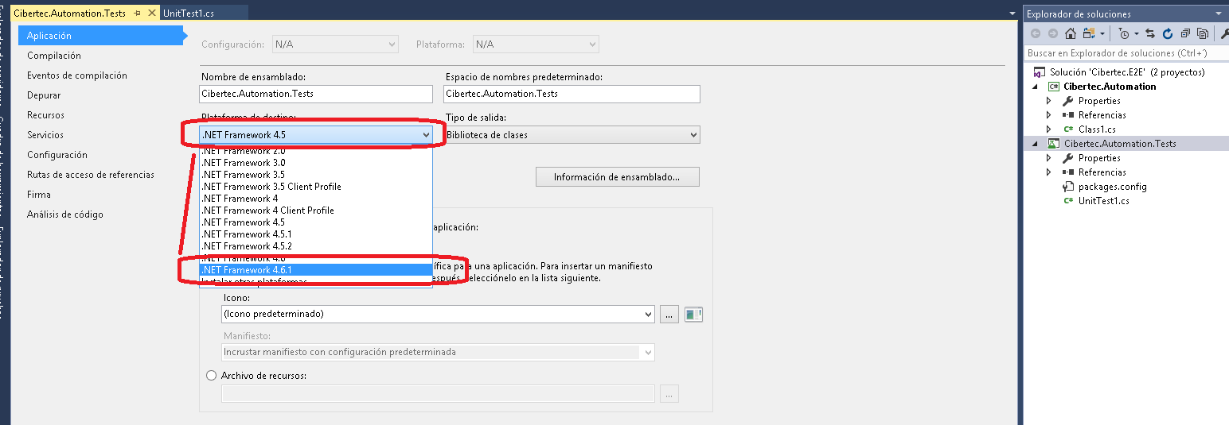

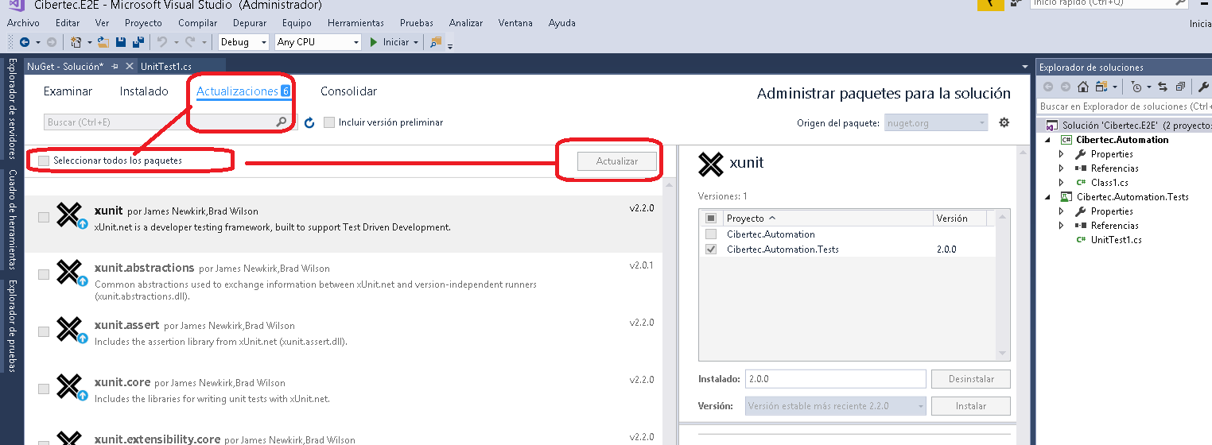

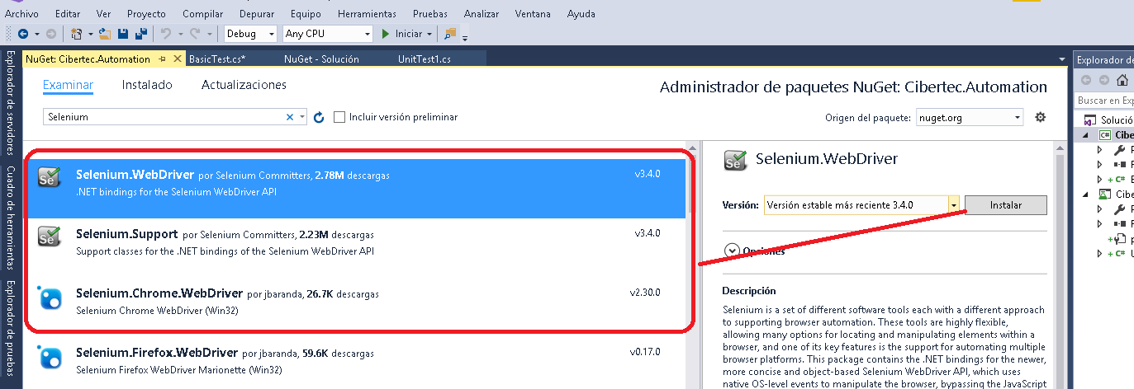

Estos 3 nugst instalar en el proyecto AUTOMATIZACION

En el proyecto TEST solo instalar el CHROME WEB DRIVER

El dotnet run para ir a nuestro localhost que se requiere para abrir elservidor de aplicaciones remoto e ir con SELENIUM

CLASE_11
 | WEB API |  | Aquí debemos instalar
 |  |  | Postman - Chrome Web Store
 | 4.5 a más | (body)

 | El framework 4.5 ya es robusto en el mercado y tiene sentado bien la SEGURIDAD
 | En cambio ASPNET CORE no tiene muchos años, como es light, hay este temor

 | ASPNET CORE |  | Se tiene que usar FROMBODY
 |  |  | Y si encuentras que pertenece a un formulario FROMFORM

 | Seguridad de autenticacion

1 | ASP MEMBERSHIP

2 | MICROSOFT IDENTITY

5 | IDENTITY SERVER

 | OWIN es un patron PIPE and FILTER

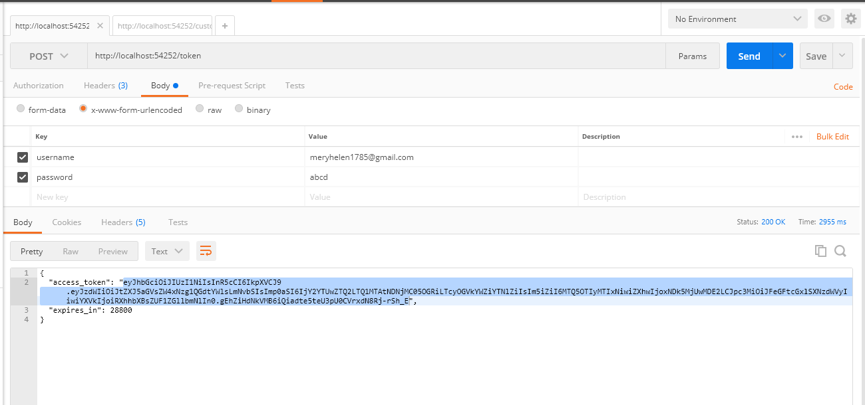

 | Con esto valido el CUSTOMER, si el TOKEN es correcto procedo, de lo contrario no muestra nada como se evidencia acontinuacion

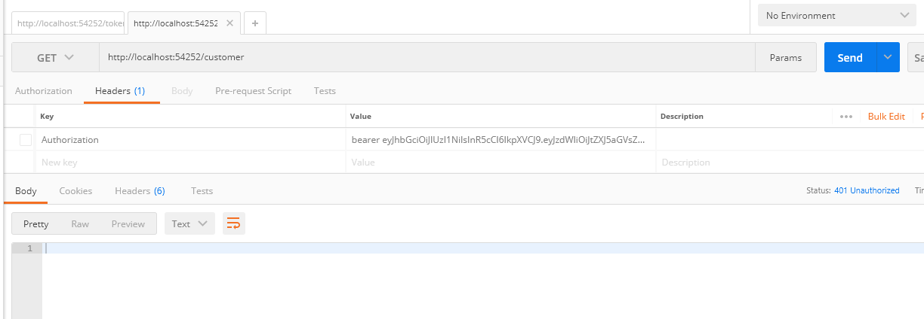

 | En ese caso, si muestra pues fue correcto el TOKEN enviado

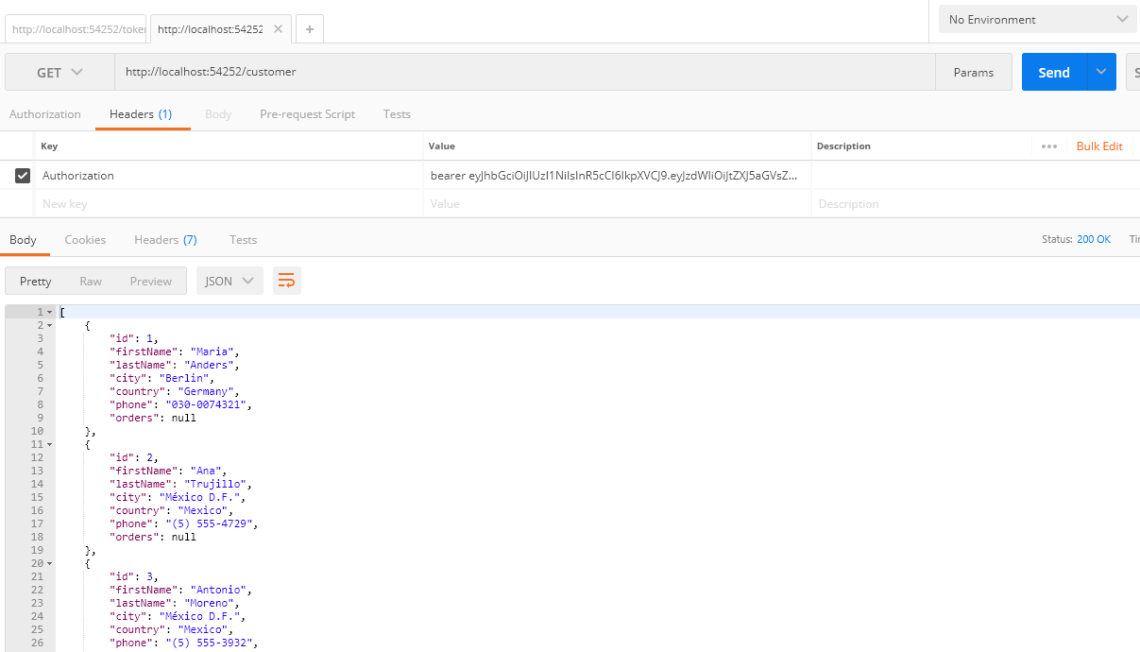

 | HTML5, que es mejr LOCAL STORAGE o SESION STORAGE, en este caso es mejor SESION pues se cierra el TAB y se perdio los datos, es mejor

 | Ahora entre TOKEN y COOKIES, la diferencia es que uso TOKEN porque es universal, en cambio COOKIES, si uso MOBILE no aplica, y ademas esto es no HTTP es para cualquier uso.

CLASE_13
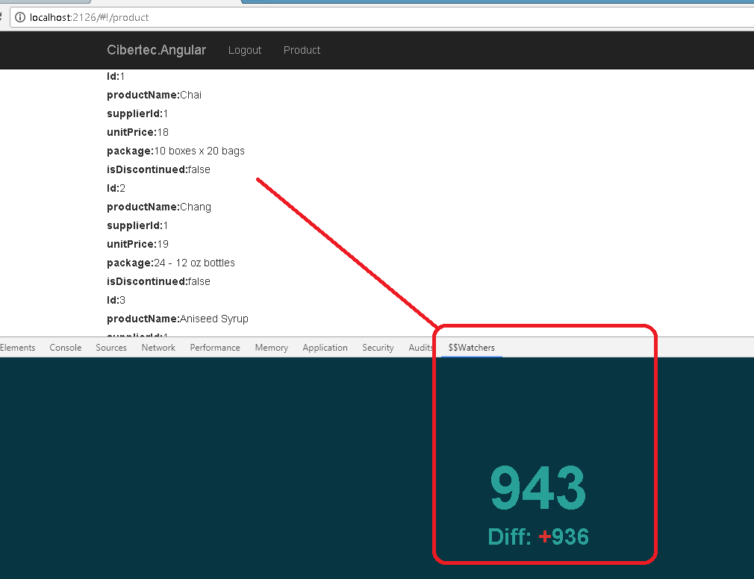
Instalar los siguientes watchers |  | Buscar en CMD DEVELOPER, colocar WhoAmI
 |  | Luego en el POOL APLICATION colocar el usuario que salio en el paso anterior y además colocar usuario de windows pues este tiene acceso a DB
 |  | Http://github.com/cevegaju/Tibox

 | En angular podemos agregar componentes con la propieda DIRECTIVE
 | Esto dentro del java script, cuando use directive puedo usar 2 formas:
 | El @ es interpolar los datos para que lo pínte. En el HTML se coloca {{ }} para que
 | El = indica que sea el mismo tipo que la directiva lo envia

 | El transcude es una propiedad propia de ANGULAR.

 | En ANGULAR puedo usar ELEMENT o ATRIBUTE.

CLASE_14
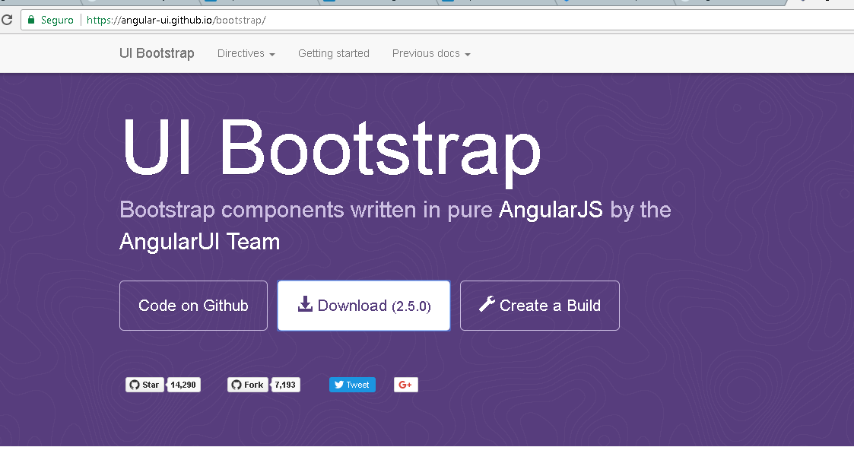
Bootstrap trabaja con GRYPHICON

En HTML5 aparecieron los siguientes:

header
nav
footer | Article |  | En SIDEBAR es para dar posibles opciones para el usuario
 |  | Section

Descargar

CLASE_15
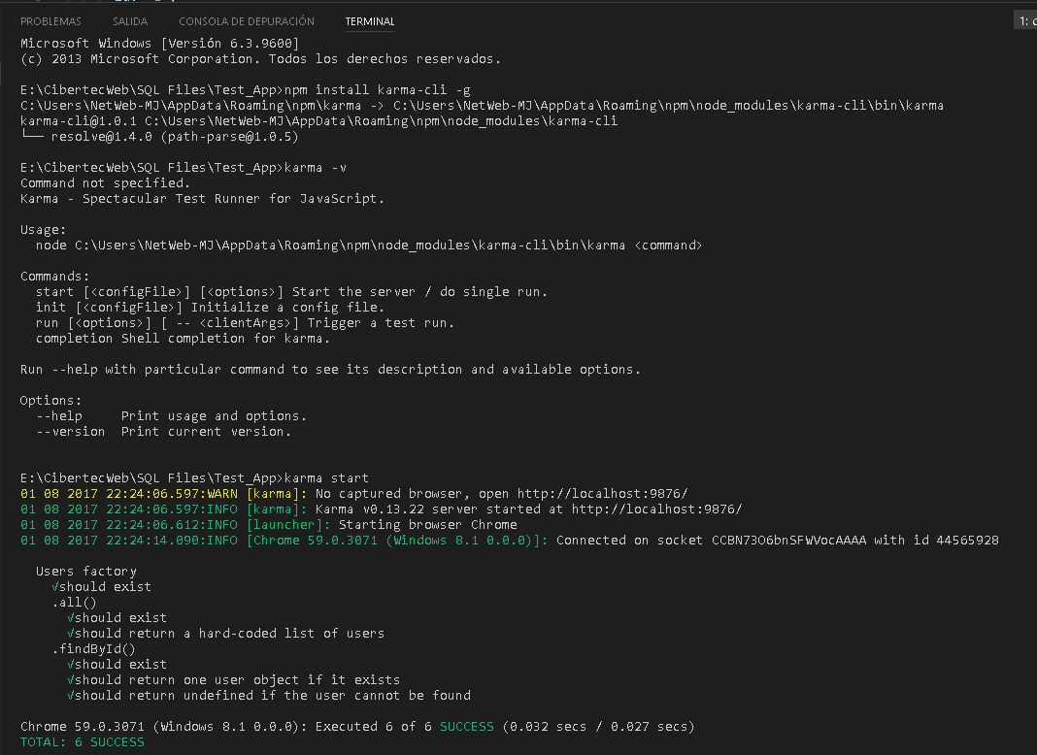
1. Lista
1.1 Convertir lineas en objetos
1.2 Agregar a la lista principal

ABRIR WINDOWS POWER SHELL en modo COMANDOS

CLASE_16
KARMA WEBPACK
-G

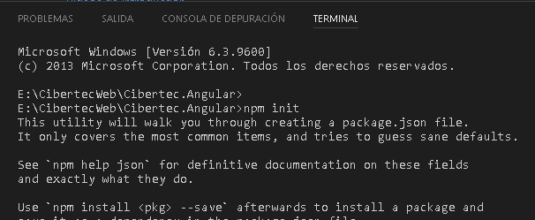

El simbolo potencia es para buscar la ultima version
se usa cuando actualizan versiones.

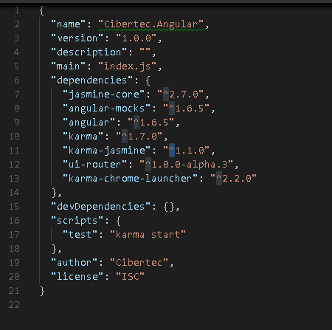

npm init
karma init

SIGNAL R es WEB SOCKET para .NET
NODE.JS es javascript en el servidor

VER VIDEOS DE NDC

web sockets ES PROTOCOLO nuevo, es HTTP, o es AJAX o es JAVASCRIPT

updateProduct |  | Server |  | Client
 | Listener | JS |  | JS
 | Update |  | Jquery

 |  | Todas las dependencias de SIGNAL R deben estar en la cabecera HEAD

CLASE_17
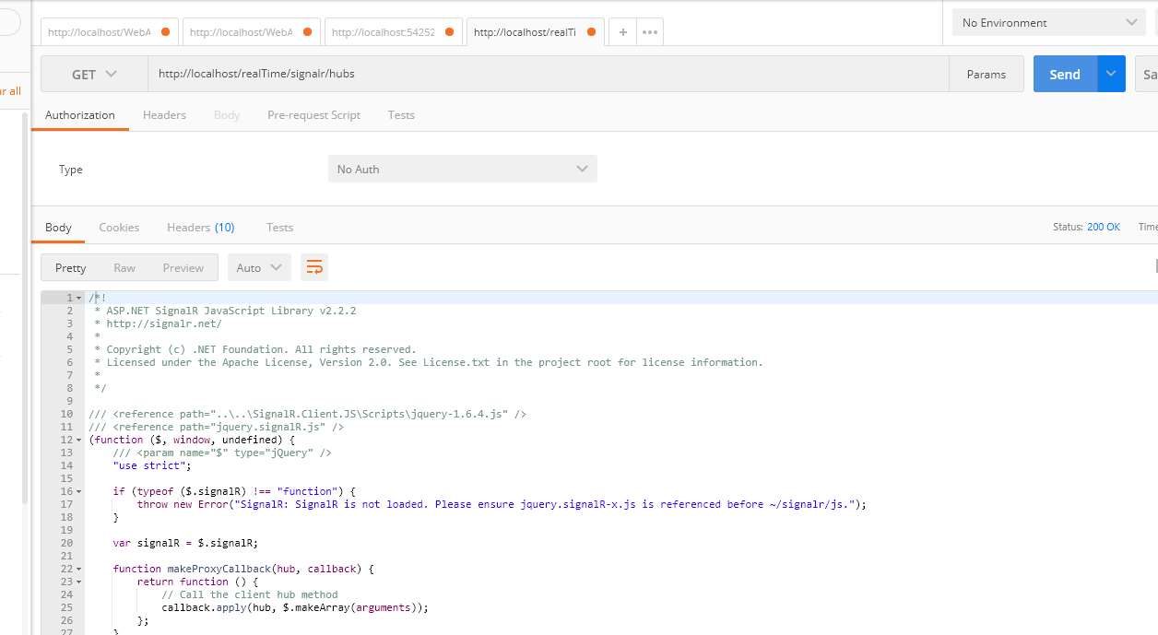
SIGNAL R
 | Tiene una dependencia LADO CLIENTE, depende de JQUERY

ASP NET SIGNAL R Core
 | Estan cambiando y evitar dependencia de JQUERY, es muy bueno, no me obliga JQUERY y puedo utilizar JAVA SCRIPT nativo

Con estos 2 paquetes es suficiente para que mi proyecto en BLANCO sea WEB API

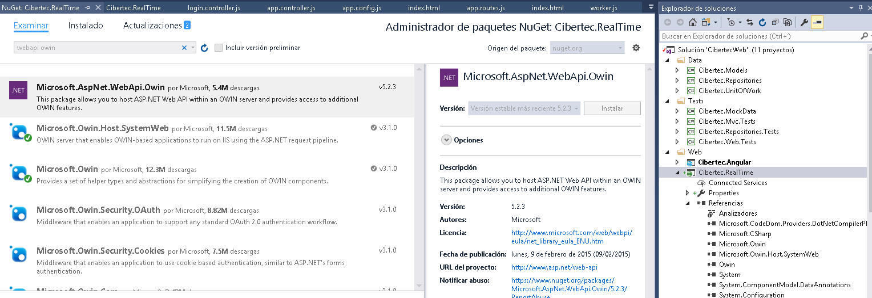

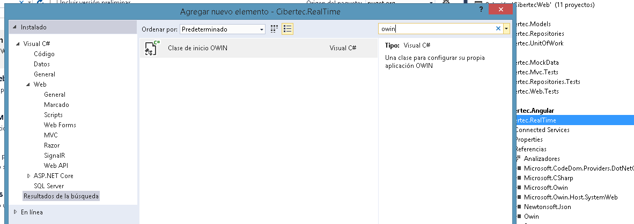

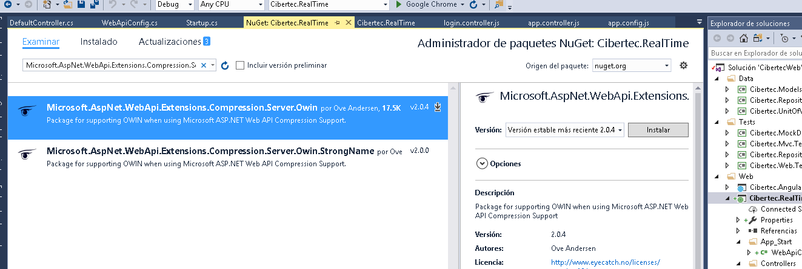

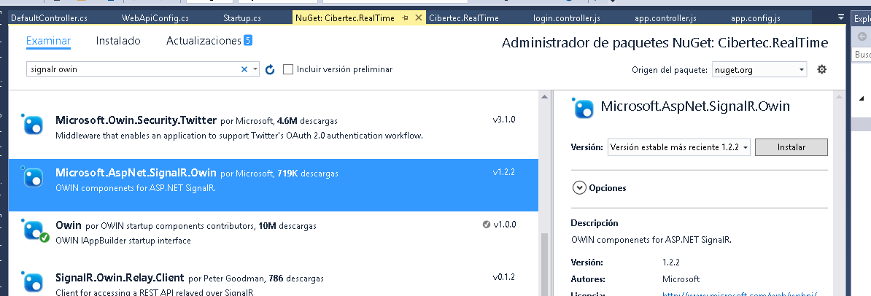

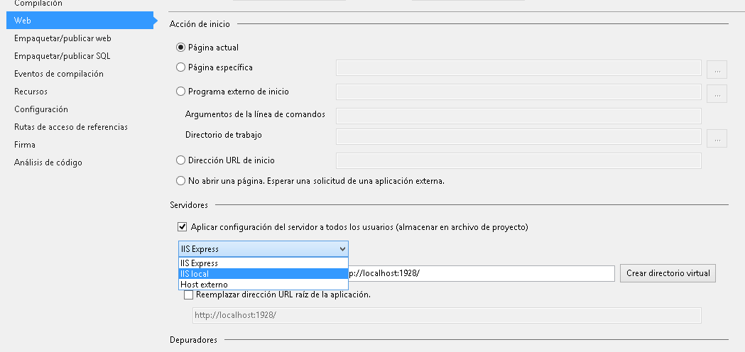

Si me sale esto, quiere decir que mi HUB esta funcionando

